Sheet1
锁紧垫圈

内齿锁紧垫圈(摘自GB/T 861.1-1987)
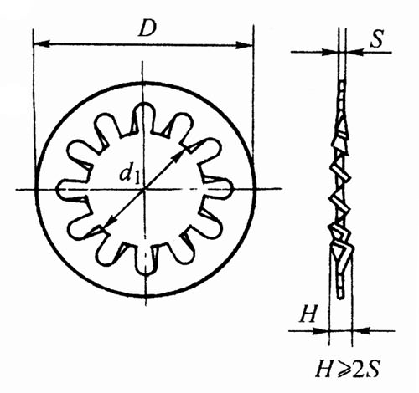

注：1．括号内规格尽可能不采用。
2．材料：65Mn。
3．标记示例：
规格6mm、材料65Mn、表面氧化的内齿锁紧垫圈：
垫圈 GB/T 861.1-1987 6
4．本表的单位是mm。

规格(螺纹大径d) | d1(min) | D(max) | S | 齿数(min)
2 | 2.2 | 4.5 | 0.3 | 6
2.5 | 2.7 | 5.5 | 0.3 | 6
3 | 3.2 | 6 | 0.4 | 6
4 | 4.3 | 8 | 0.5 | 8
5 | 5.3 | 10 | 0.6 | 8
6 | 6.4 | 11 | 0.6 | 8
8 | 8.4 | 15 | 0.8 | 8
10 | 10.5 | 18 | 1 | 9
12 | 12.5 | 20.5 | 1 | 10
-14 | 14.5 | 24 | 1.2 | 10
16 | 16.5 | 26 | 1.2 | 12
-18 | 19 | 30 | 1.5 | 12
20 | 21 | 33 | 1.5 | 12
圆螺母用止动垫圈(摘自GB/T 858-1988)
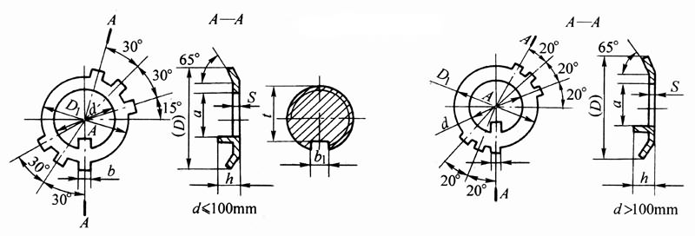

注：1．标记示例：
规格为16mm、材料为Q235-A、经退火、表面氧化的圆螺母用止动垫圈：
垫圈 GB/T 858 16
2．本表的单位是mm。
①仅用于滚动轴承锁紧装置。

规格(螺纹大径d) | d1 | D参考 | Ｄ1 | S | b | a | h | 轴端|b1 | 轴端|t | 每1000个的重量≈/kg
10 | 10.5 | 25 | 16 | 1 | 3.8 | 8 | 3 | 4 | 7 | 1.91
12 | 12.5 | 28 | 19 | 1 | 3.8 | 9 | 3 | 4 | 8 | 2.3
14 | 14.5 | 32 | 20 | 1 | 3.8 | 11 | 3 | 4 | 10 | 2.5
16 | 16.5 | 34 | 22 | 1 | 4.8 | 13 | 3 | 5 | 12 | 2.99
18 | 18.5 | 35 | 24 | 1 | 4.8 | 15 | 4 | 5 | 14 | 3.04
20 | 20.5 | 38 | 27 | 1 | 4.8 | 17 | 4 | 5 | 16 | 3.5
22 | 22.5 | 42 | 30 | 1 | 4.8 | 19 | 4 | 5 | 18 | 4.14
24 | 24.5 | 45 | 34 | 1 | 4.8 | 21 | 4 | 5 | 20 | 5.01
25① | 25.5 | 45 | 34 | 1 | 4.8 | 22 | 4 | 5 | - | 4.7
27 | 27.5 | 48 | 37 | 1 | 4.8 | 24 | 5 | 5 | 23 | 5.4
30 | 30.5 | 52 | 40 | 1 | 4.8 | 27 | 5 | 5 | 26 | 5.87
33 | 33.5 | 56 | 43 | 1.5 | 5.7 | 30 | 5 | 6 | 29 | 10.01
35① | 35.5 | 56 | 43 | 1.5 | 5.7 | 32 | 5 | 6 | - | 8.75
36 | 36.5 | 60 | 46 | 1.5 | 5.7 | 33 | 5 | 6 | 32 | 10.76
39 | 39.5 | 62 | 49 | 1.5 | 5.7 | 36 | 5 | 6 | 35 | 11.06
40① | 40.5 | 62 | 49 | 1.5 | 5.7 | 37 | 5 | 6 | - | 10.33
42 | 42.5 | 66 | 53 | 1.5 | 5.7 | 39 | 5 | 6 | 38 | 12.55
45 | 45.5 | 72 | 59 | 1.5 | 5.7 | 42 | 5 | 6 | 41 | 16.3
48 | 48.5 | 76 | 61 | 1.5 | 7.7 | 45 | 5 | 8 | 44 | 17.68
50① | 50.5 | 76 | 61 | 1.5 | 7.7 | 47 | 5 | 8 | - | 15.86
52 | 52.5 | 82 | 67 | 1.5 | 7.7 | 49 | 6 | 8 | 48 | 21.12
55① | 56 | 82 | 67 | 1.5 | 7.7 | 52 | 6 | 8 | - | 17.67
56 | 57 | 90 | 74 | 1.5 | 7.7 | 53 | 6 | 8 | 52 | 26
60 | 61 | 94 | 79 | 1.5 | 7.7 | 57 | 6 | 8 | 56 | 28.4
64 | 65 | 100 | 84 | 1.5 | 7.7 | 61 | 6 | 8 | 60 | 31.55
65① | 66 | 100 | 84 | 1.5 | 7.7 | 62 | 6 | 8 | - | 30.35
68 | 69 | 105 | 88 | 1.5 | 9.6 | 65 | 6 | 10 | 64 | 34.69
72 | 73 | 110 | 93 | 1.5 | 9.6 | 69 | 7 | 10 | 68 | 37.9
75① | 76 | 110 | 93 | 1.5 | 9.6 | 71 | 7 | 10 | - | 33.9
76 | 77 | 115 | 98 | 1.5 | 9.6 | 72 | 7 | 10 | 70 | 41.27
80 | 81 | 120 | 103 | 1.5 | 9.6 | 76 | 7 | 10 | 74 | 44.7
85 | 86 | 125 | 108 | 1.5 | 9.6 | 81 | 7 | 10 | 79 | 46.72
90 | 91 | 130 | 112 | 2 | 11.6 | 86 | 7 | 12 | 84 | 64.82
95 | 96 | 135 | 117 | 2 | 11.6 | 91 | 7 | 12 | 89 | 67.4
100 | 101 | 140 | 122 | 2 | 11.6 | 96 | 7 | 12 | 94 | 69.97
105 | 106 | 145 | 127 | 2 | 11.6 | 101 | 7 | 12 | 99 | 72.54
110 | 111 | 156 | 135 | 2 | 13.5 | 106 | 7 | 14 | 104 | 89.08
115 | 116 | 160 | 140 | 2 | 13.5 | 111 | 7 | 14 | 109 | 91.33
120 | 121 | 166 | 145 | 2 | 13.5 | 116 | 7 | 14 | 114 | 94.96
125 | 126 | 170 | 150 | 2 | 13.5 | 121 | 7 | 14 | 119 | 97.21
130 | 131 | 176 | 155 | 2 | 13.5 | 126 | 7 | 14 | 122 | 100.8
140 | 141 | 186 | 165 | 2 | 13.5 | 136 | 7 | 14 | 132 | 106.7
150 | 151 | 206 | 180 | 2.5 | 15.5 | 146 | 7 | 16 | 142 | 175.9
160 | 161 | 216 | 190 | 2.5 | 15.5 | 156 | 8 | 16 | 149 | 185.1
170 | 171 | 226 | 200 | 2.5 | 15.5 | 166 | 8 | 16 | 159 | 194
180 | 181 | 236 | 210 | 2.5 | 15.5 | 176 | 8 | 16 | 169 | 202.9
190 | 191 | 246 | 220 | 2.5 | 15.5 | 186 | 8 | 16 | 179 | 211.7
200 | 201 | 256 | 230 | 2.5 | 15.5 | 196 | 8 | 16 | 189 | 220.6
单耳止动垫圈(摘自GB/T 854-1988)
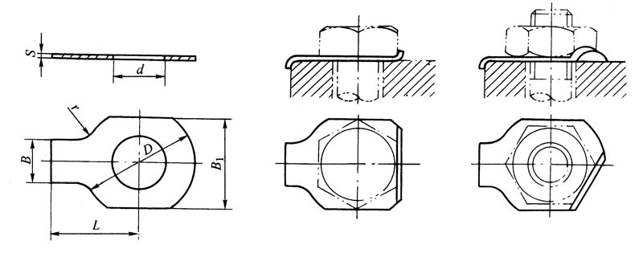

注：1．括号内的尺寸尽可能不用。
2．标记示例：
规格为10、材料为Q235-A、经退火、不经表面处理的单耳止动垫圈标记为：
垫圈GB/T 854 10
3．本表的单位是mm。

规格(螺纹大径) | ｄ(min) | L公称 | L1公称 | S | B | B1 | ｒ | D(max) | 材料及热处理 | 表面处理
2.5 | 2.7 | 10 | 4 | 0.4 | 3 | 6 | 2.5 | 8 | Q215、Q235、10、15，退火 | 氧化
3 | 3.2 | 12 | 5 | 0.4 | 4 | 7 | 2.5 | 10 | Q215、Q235、10、15，退火 | 氧化
4 | 4.2 | 14 | 7 | 0.4 | 5 | 9 | 2.5 | 14 | Q215、Q235、10、15，退火 | 氧化
5 | 5.3 | 16 | 8 | 0.5 | 6 | 11 | 2.5 | 17 | Q215、Q235、10、15，退火 | 氧化
6 | 6.4 | 18 | 9 | 0.5 | 7 | 12 | 4 | 19 | Q215、Q235、10、15，退火 | 氧化
8 | 8.4 | 20 | 11 | 0.5 | 8 | 16 | 4 | 22 | Q215、Q235、10、15，退火 | 氧化
10 | 10.5 | 22 | 13 | 0.5 | 10 | 19 | 6 | 26 | Q215、Q235、10、15，退火 | 氧化
12 | 13 | 28 | 16 | 1 | 12 | 21 | 10 | 32 | Q215、Q235、10、15，退火 | 氧化
-14 | 15 | 28 | 16 | 1 | 12 | 25 | 10 | 32 | Q215、Q235、10、15，退火 | 氧化
16 | 17 | 32 | 20 | 1 | 15 | 32 | 10 | 40 | Q215、Q235、10、15，退火 | 氧化
-18 | 19 | 36 | 22 | 1 | 18 | 38 | 10 | 45 | Q215、Q235、10、15，退火 | 氧化
20 | 21 | 36 | 22 | 1 | 18 | 38 | 10 | 45 | Q215、Q235、10、15，退火 | 氧化
-22 | 23 | 42 | 25 | 1 | 20 | 39 | 10 | 50 | Q215、Q235、10、15，退火 | 氧化
24 | 25 | 42 | 25 | 1 | 20 | 42 | 10 | 50 | Q215、Q235、10、15，退火 | 氧化
-27 | 28 | 48 | 30 | 1.5 | 24 | 48 | 15 | 58 | Q215、Q235、10、15，退火 | 氧化
30 | 31 | 52 | 32 | 1.5 | 26 | 55 | 15 | 63 | Q215、Q235、10、15，退火 | 氧化
36 | 37 | 62 | 38 | 1.5 | 30 | 65 | 15 | 75 | Q215、Q235、10、15，退火 | 氧化
42 | 43 | 70 | 44 | 1.5 | 35 | 78 | 15 | 88 | Q215、Q235、10、15，退火 | 氧化
48 | 50 | 80 | 50 | 1.5 | 40 | 90 | 15 | 100 | Q215、Q235、10、15，退火 | 氧化
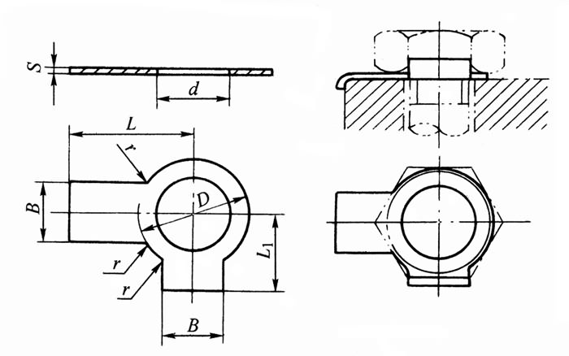
双耳止动垫圈(摘自GB/T 855-1988)

注：1．括号内的尺寸尽可能不用。
2．本表的单位是mm。

规格(螺纹大径) | ｄ(min) | L公称 | L1公称 | S | B | B1 | ｒ | D(max) | 材料及热处理 | 表面处理
2.5 | 2.7 | 10 | 4 | 0.4 | 3 | 6 | 1 | 5 | Q215、Q235、10、15，退火 | 氧化
3 | 3.2 | 12 | 5 | 0.4 | 4 | 7 | 1 | 5 | Q215、Q235、10、15，退火 | 氧化
4 | 4.2 | 14 | 7 | 0.4 | 5 | 9 | 1 | 8 | Q215、Q235、10、15，退火 | 氧化
5 | 5.3 | 16 | 8 | 0.5 | 6 | 11 | 1 | 9 | Q215、Q235、10、15，退火 | 氧化
6 | 6.4 | 18 | 9 | 0.5 | 7 | 12 | 1 | 11 | Q215、Q235、10、15，退火 | 氧化
8 | 8.4 | 20 | 11 | 0.5 | 8 | 16 | 2 | 14 | Q215、Q235、10、15，退火 | 氧化
10 | 10.5 | 22 | 13 | 0.5 | 10 | 19 | 2 | 17 | Q215、Q235、10、15，退火 | 氧化
12 | 13 | 28 | 16 | 1 | 12 | 21 | 2 | 22 | Q215、Q235、10、15，退火 | 氧化
-14 | 15 | 28 | 16 | 1 | 12 | 25 | 2 | 22 | Q215、Q235、10、15，退火 | 氧化
16 | 17 | 32 | 20 | 1 | 15 | 32 | 2 | 27 | Q215、Q235、10、15，退火 | 氧化
-18 | 19 | 36 | 22 | 1 | 18 | 38 | 3 | 32 | Q215、Q235、10、15，退火 | 氧化
20 | 21 | 36 | 22 | 1 | 18 | 38 | 3 | 32 | Q215、Q235、10、15，退火 | 氧化
-22 | 23 | 42 | 25 | 1 | 20 | 39 | 3 | 36 | Q215、Q235、10、15，退火 | 氧化
24 | 25 | 42 | 25 | 1 | 20 | 42 | 3 | 36 | Q215、Q235、10、15，退火 | 氧化
-27 | 28 | 48 | 30 | 1.5 | 24 | 48 | 3 | 41 | Q215、Q235、10、15，退火 | 氧化
30 | 31 | 52 | 32 | 1.5 | 26 | 55 | 3 | 46 | Q215、Q235、10、15，退火 | 氧化
36 | 37 | 62 | 38 | 1.5 | 30 | 65 | 3 | 55 | Q215、Q235、10、15，退火 | 氧化
42 | 43 | 70 | 44 | 1.5 | 35 | 78 | 4 | 65 | Q215、Q235、10、15，退火 | 氧化
48 | 50 | 80 | 50 | 1.5 | 40 | 90 | 4 | 75 | Q215、Q235、10、15，退火 | 氧化

